表紙
情報種別：社外秘・重要
会社名：アイテックス株式会社
情報所有者：

PRO_STAFF-α導入プロジェクト

結合試験 試験仕様書

サブシステム
獨協大学様向け 給与システム
 | ユースケース分類/試験管理単位分類
 | 令和元年法改正対応
 |  | ユースケース名/試験管理単位
 |  | 源泉徴収簿(PRO_REPORT)

1
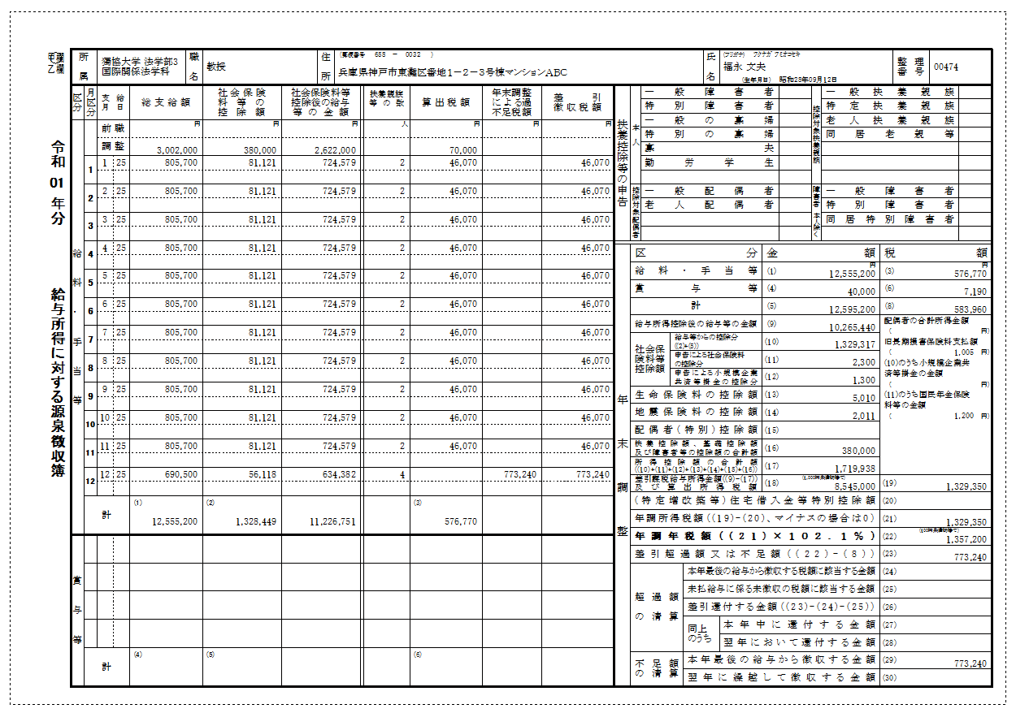
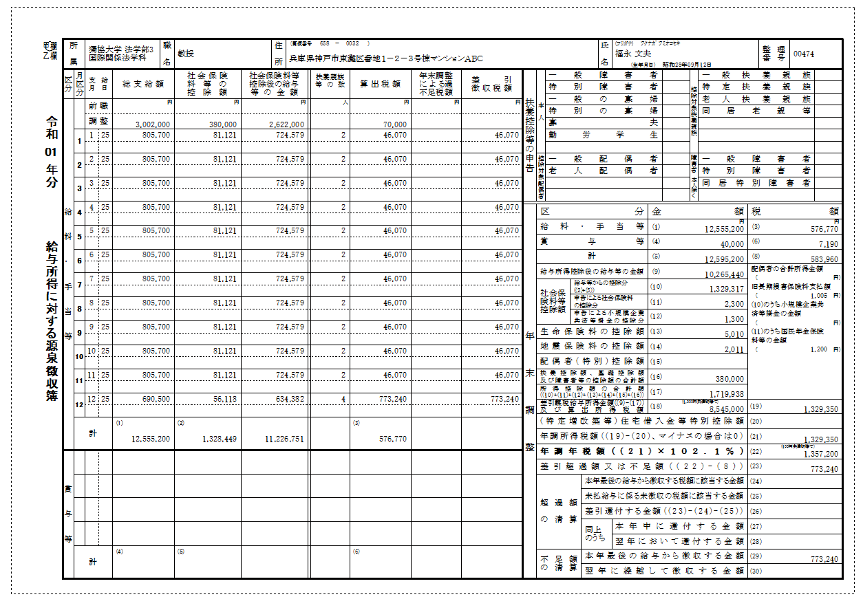
変更後 | 変更前 （過不足額更新前）
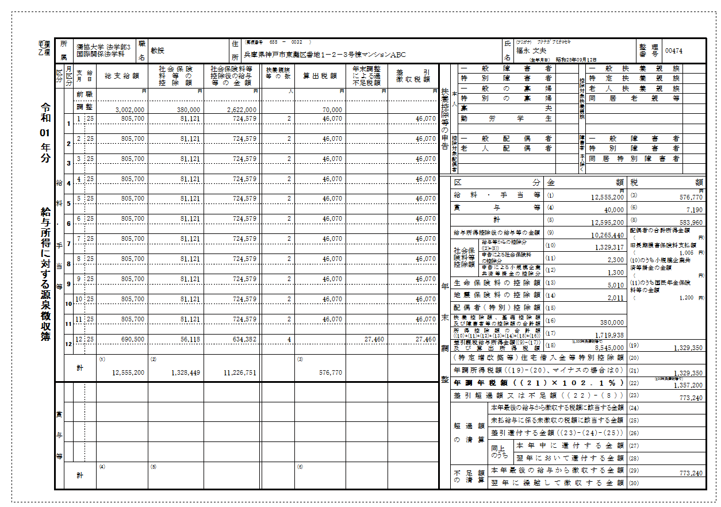
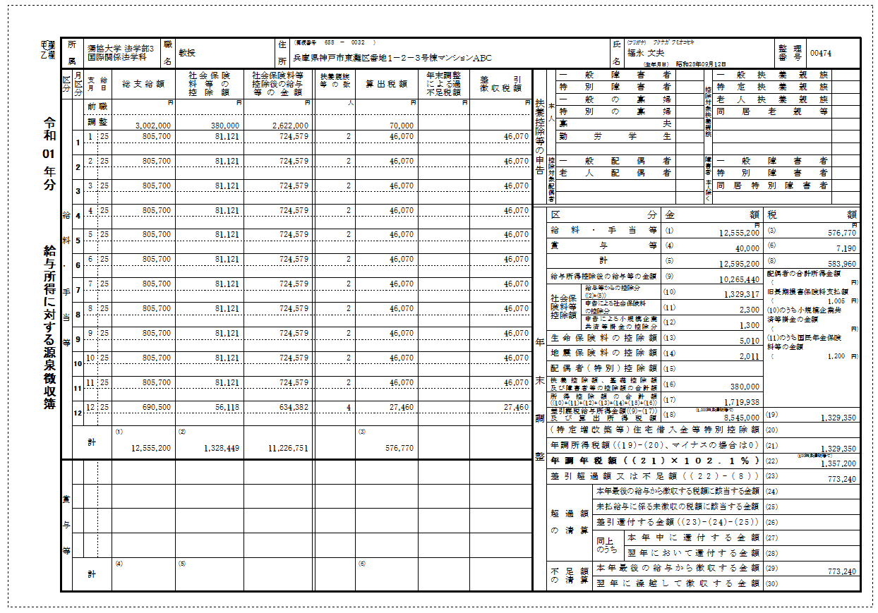

変更後 （過不足額更新後） | 変更前 （過不足額更新後）

2
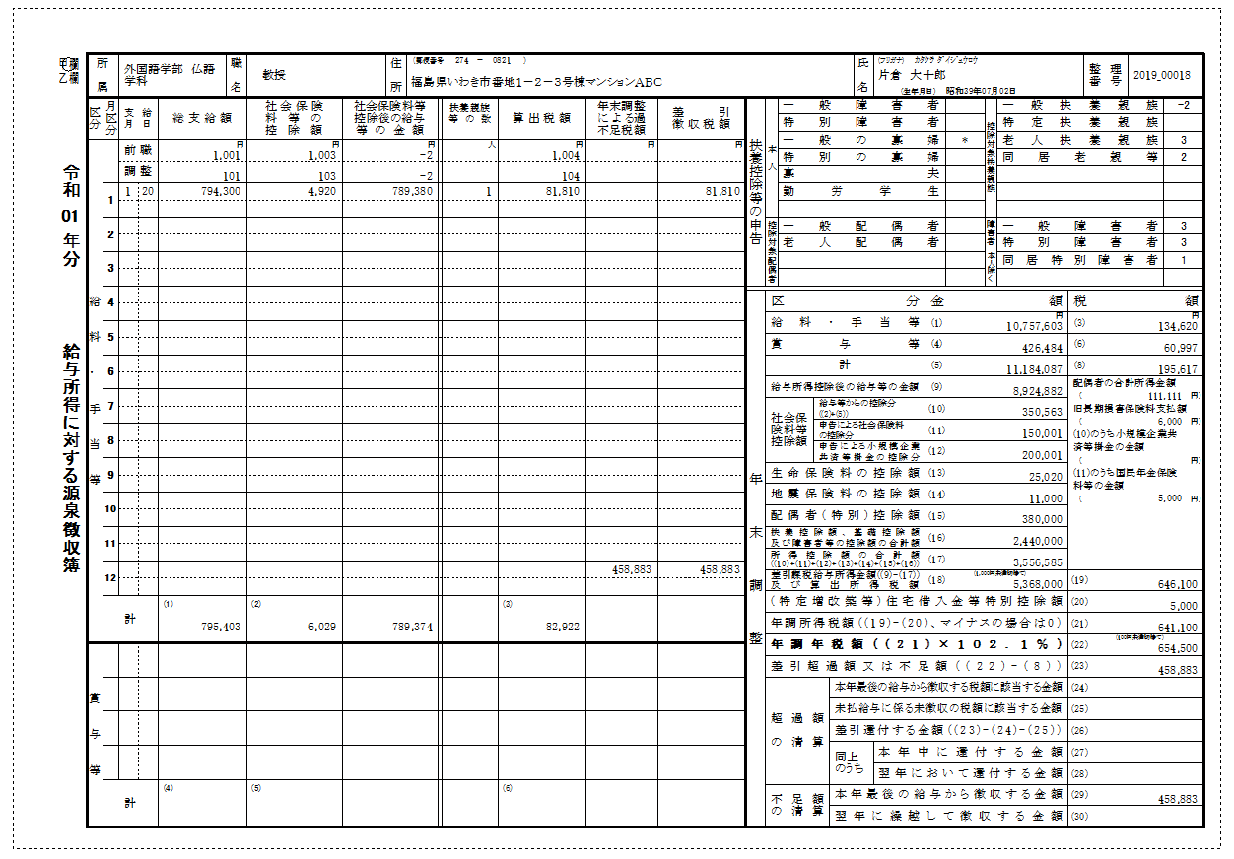

変更後 | 変更前 （過不足額更新前）

